Licences - Mode d'emploi

Notes de lecture

Champ
Fédérations sportives agréées par le Ministère des sports sur la période 2002-2024

Période du recensement
Le recensement 2024 correspond, selon l'organisation des fédérations, à l'année 2024, à la saison 2023/2024, ou même à d'autres formats (saisonnier par exemple)

Source
Depuis 1949, le recensement annuel des licences est réalisé auprès des fédérations sportives agréées par le ministère des Sports afin de capter les évolutions de la pratique sportive encadrée. Le recensement des licences comptabilise les licences annuelles et non les licenciés, un même individu pouvant détenir plusieurs licences dans une même fédération (ex. : joueur, entraîneur) et/ou dans plusieurs fédérations.

Légende
nd | Données non disponibles
nr | Données non réparties

Définitions

Licences annuelles
Titres de participation délivrés par une fédération agréée moyennant une cotisation annuelle donnant accès aux activités organisées par la fédération ou ses structures affiliées pour l’ensemble de la saison. Elles se distinguent des licences de plus courtes durées, des autres titres de participation, et de la simple adhésion à un club sportif. Les licences annuelles peuvent donner accès à des pratiques compétitives, de loisirs, ou d’encadrement (entraîneur, arbitre, dirigeant).

Fédérations unisports
Les fédérations unisports sont parfois qualifiées de fédérations délégataires. Une délégation donne le monopole à une fédération pour organiser les compétitions dans au moins une discipline sur le territoire (ex. : le water-polo pour la Fédération française de natation) ainsi que le droit de délivrer des titres (ex. : Champion de France). Sont donc rassemblées en tant que fédérations unisports les fédérations bénéficiant de délégation officielle dans au moins une discipline ou ayant vocation à l’obtenir (ex. : la course landaise).

Précisions méthodologiques

Méthodologie
Une fiche méthodologique disponible sur le site de l'INJEP développe la méthodologie.

Groupes de fédérations et statut olympique
Les fédérations olympiques correspondent aux fédérations dont le code commence par 1 (ex: 103 pour la FF de Badminton).
Les fédérations unisports non-olympiques (ou délégataires non olympiques) correspondent aux fédéations dont le code commence par 2 (ex: 241 pour la FF de Pelote Basque)
Les fédérations affinitaires correspondent aux fédérations dont le code commence par 4 (ex: 410 pour la FSGT)
Les fédérations para-sportives correspondent aux fédérations dont le code commence par 5 (ex: 501 pour la FF Handisport)
Les fédérations scolaires correspondnet aux fédérations dont le code commence par 6 (ex: 604 pour l'UNSS)
En fonction du statut olympique, une fédération peut être enregistrée sous différents codes (voire Historique_Recensement, colonne Codes utilisés). Par exemple, la FF de Rugby apparaissait sous le code 247 (non-olympique) avant 2010 puis sous le code 133 (olympique) à partir de 2010,
En 2024, 38 fédérrations olympiques ont été recensées (35 fédérations olympiques d'été, 3 fédérations olympiques d'hiver)

1.Evol_LicsPop
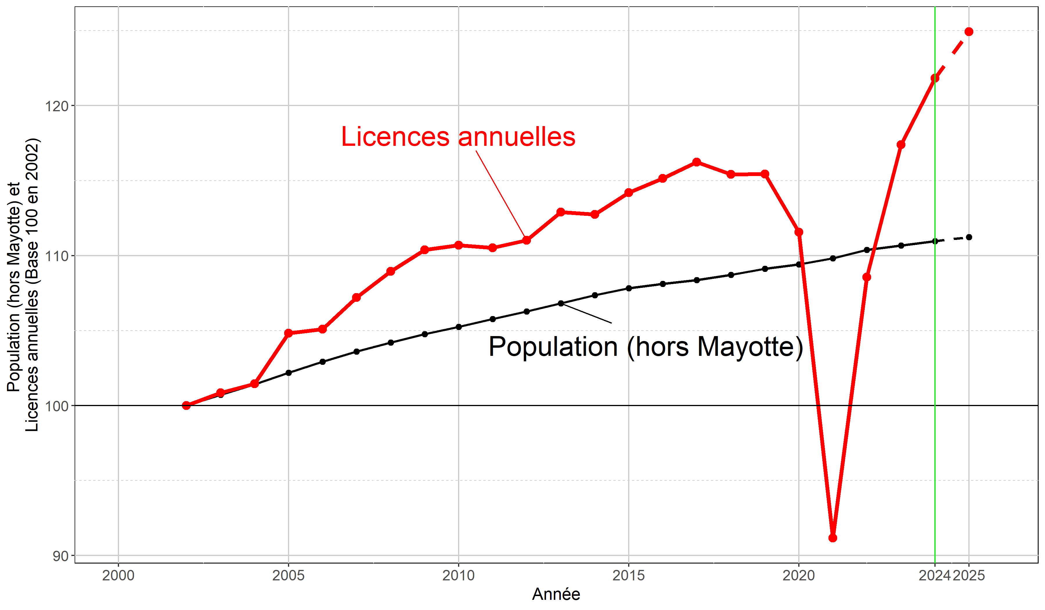
1. Evolution des licences annuelles et de la population française (Métropole+DROM) hors Mayotte entre 2002 et 2025
Données au 15/07/2025
Sources : Recensement des licences et clubs (INJEP-MEDES) et population au 1er janvier (INSEE)
Année | Pop. | Pop. Mayotte | Pop. hors Mayotte | Licences annuelles | Pop. (base 2002) | Licences annuelles (base 2002)
2002 | 61385070 |  | 61385070 | 14085444 | 100.0 | 100.0
2003 | 61824030 |  | 61824030 | 14204522 | 100.7 | 100.8
2004 | 62251062 |  | 62251062 | 14288984 | 101.4 | 101.4
2005 | 62730537 |  | 62730537 | 14763913 | 102.2 | 104.8
2006 | 63186117 |  | 63186117 | 14801953 | 102.9 | 105.1
2007 | 63600690 |  | 63600690 | 15101358 | 103.6 | 107.2
2008 | 63961859 |  | 63961859 | 15345707 | 104.2 | 108.9
2009 | 64304500 |  | 64304500 | 15546431 | 104.8 | 110.4
2010 | 64612939 |  | 64612939 | 15592114 | 105.3 | 110.7
2011 | 64933400 |  | 64933400 | 15565616 | 105.8 | 110.5
2012 | 65241241 |  | 65241241 | 15636997 | 106.3 | 111.0
2013 | 65564756 |  | 65564756 | 15901871 | 106.8 | 112.9
2014 | 66130873 | 223713 | 65907160 | 15879293 | 107.4 | 112.7
2015 | 66422469 | 232189 | 66190280 | 16084681 | 107.8 | 114.2
2016 | 66602645 | 240987 | 66361658 | 16219479 | 108.1 | 115.2
2017 | 66774482 | 250143 | 66524339 | 16370803 | 108.4 | 116.2
2018 | 66992159 | 259621 | 66732538 | 16257182 | 108.7 | 115.4
2019 | 67257982 | 269579 | 66988403 | 16259965 | 109.1 | 115.4
2020 | 67441850 | 279696 | 67162154 | 15715215 | 109.4 | 111.6
2021 | 67697091 | 289039 | 67408052 | 12841261 | 109.8 | 91.2
2022 | 68060207 | 299634 | 67760573 | 15291830 | 110.4 | 108.6
2023 | 68246082 | 310199 | 67935883 | 16535056 | 110.7 | 117.4
2024 | 68436616 | 320282 | 68116334 | 17161064 | 111.0 | 121.8
2025 | 68605616 | 329282 | 68276334 | 17595214 | 111.2 | 124.9

Notes
##### |  | Données révisées
##### |  | Estimations provisoires
Pop. |  | Population métropole+DROM Au 1er janvier (INSEE, 2025)

6.Evol_NR_sexe
6. Evolution de la part de licences annuelles non réparties (toutes fédérations) par millésime 2002-2024
Données au 15/07/2025
Source : Recensement des licences et clubs, INJEP-MEDES
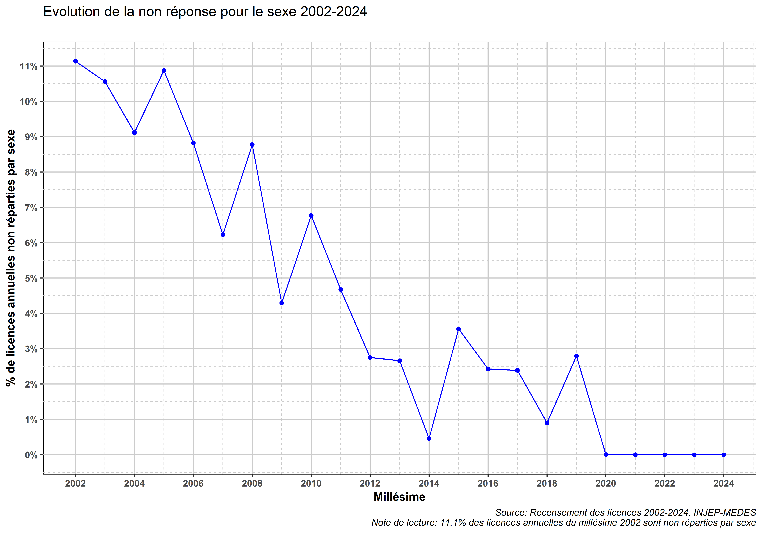
 | Notes
 | La part des licences annuelles non identifiées par sexe a diminué au cours des millésimes (amélioration des données transmises par les fédérations, améliorations des traitements statistiques).

 | Ainsi, toute analyse en évolution mobilisant les données par fédération-sexe doit prendre en compte les données non réparties par sexe

 | L'évolution du taux de féminisation des licences annuelles (parmi celles identifiées par sexe) est à analyser en fonction de la part des licences annuelles non identifiées par sexe. A cet égard, un code couleur orange/rouge dans les tableaux 4.Lics_sexe_02_24 et 5.Taux_fem_02_24 permet de repérer les millésimes avec des données par sexe incomplètes ou très incomplètes

